Calendrier

 |  |  |  | CALENDRIER INDIVIDUEL DE SOUTENANCE

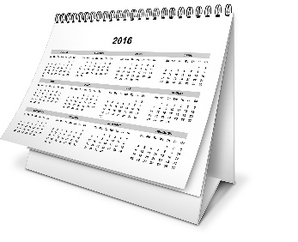

Pôle Doctorat & HDR

 |  |  |  |  | 2023-10-05
 | Les dates indiquées par ce calendrier sont données à titre indicatif
 | Les gestionnaires se réservent le droit de les modifier en fonction des fermetures administratives
 | au cours de l'année ou de l'organisation du service.

 | Pas de soutenances de thèses durant le mois d'août
 | *Pour les soutenances de thèses dont la date est comprise entre le 1er septembre et le 31 octobre de l'année en cours, le calendrier tient compte d'un délai supplémentaire de 4 semaines.

 |  | Actions réalisées par le doctorant

 |  | Actions réalisées par la gestionnaire du Pôle Doctorat & HDR

 |  |  |  | Saisissez votre date (JJ/MM/AAAA)
 |  |  | Votre date de Soutenance

FERMETURE ADMINISTRATIVE ESTIVALE DE L'UNIVERSITE 2022/2023 = du 28/07/2023 (soir) au 21/08/2023 (matin)

J -10 sem*
Envoi par mail à votre gestionnaire au Pôle Doctorat & HDR le tableau de proposition des rapporteurs et membres du jury
 |  |  |  |  | Alerte Deadline par
 |  |  |  | Deadline | rapport à aujourd'hui

- Envoyer à votre gestionnaire du Pôle
Doctorat & HDR le dossier de soutenance : proposition des rapporteurs
et membres du jury signée + attestationde dépôt du manuscrit en ligne de la BU ;
LE CAS ECHEANT :
- Envoyer la demande officielle de dérogation pour une soutenance à huis clos et/ou un manuscrit de thèse confidentiel ;
- Envoyer la demande officielle de dérogation pour une soutenance en dehors des locaux UCBL ou pour une visio-conférence.

J -8 sem*

J -4 sem*
- Retour des rapports des rapporteurs
- Votre gestionnaire du Pôle Doctorat & HDR envoie les rapports au Directeur de l'Ecole Doctorale pour avis

J -1 sem*

Votre gestionnaire du Pôle Doctorat & HDR transmet à votre directeur de thèse par mail les documents de soutenance (le procès verbal, l'avis de diffusion de la thèse, rapport de soutenance.)

Jour J

SOUTENANCE DE LA THESE
 |  |  |  |  | BONNE CHANCE !

J + 3 mois au maximum
Uniquement si votre jury demande des corrections lors de votre soutenance, vous disposez de trois mois pour effectuer votre dépôt définitif sur le site de la BU sciences

